フロー図を作成しよう -実践-
フロー図を作成しよう -実践-
業務フロー図

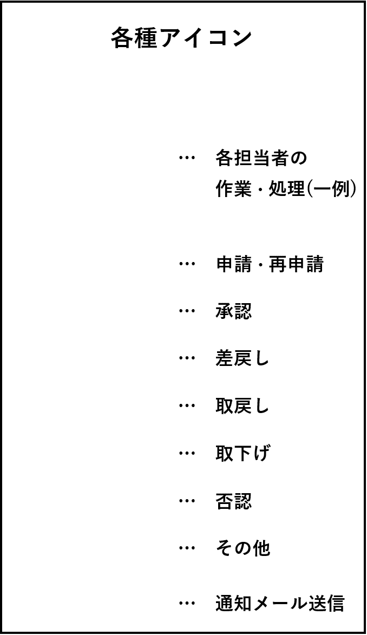
否認
申請・再申請
取下げ
承認
差戻し
確認
取戻し
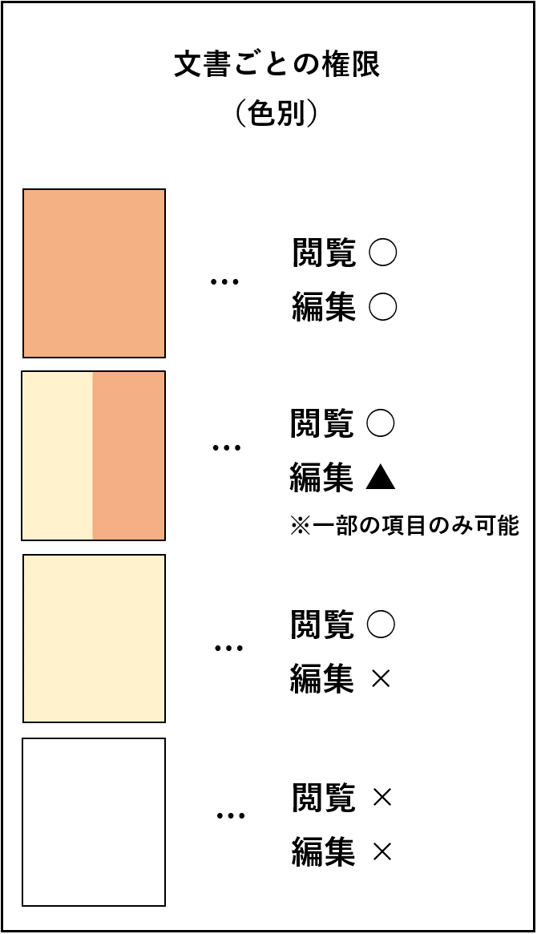

 | 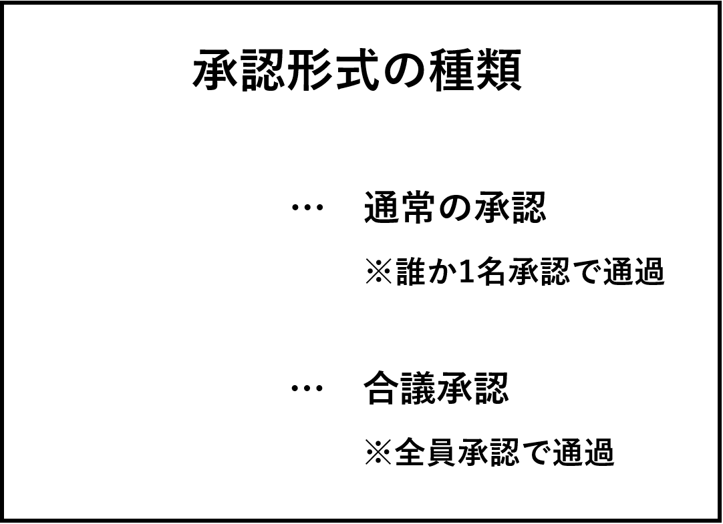

Level1 簡易フロー図を作成しよう -見本-
Level 1：簡易フロー図を作成しよう -見本-
申請・再申請
取下げ
交通費精算 業務フロー図
 | 申請者 | 課長 | 本部長 | 経理部 会計管理担当者
申請開始前
承認
差戻し
… 差戻し
… 承認
… 申請・再申請
… 取下げ
各種アイコン
各担当者の
作業・処理
… 担当者
…
第一承認
承認
差戻し
申請・再申請
承認
差戻し
第二承認
承認
差戻し
取下げ
確認
最終承認
確認
業務終了後

Level2 詳細フロー図を作成しよう -見本-
Level 2：詳細フロー図を作成しよう -見本-
… 通知メール送信
… 差戻し
… 承認
… 申請・再申請
… 取下げ
… その他
… 取戻し
各種アイコン
… 各担当者の
作業・処理
申請・再申請
申請・再申請
取下げ
取下げ
承認
確認
差戻し
取戻し

閲覧 ○
編集 ○
閲覧 ×
編集 ×
閲覧 ○
編集 ×
閲覧 ○
編集 ▲
※一部の項目のみ可能
…
…
…
…
文書ごとの権限
（色別）
交通費精算 業務フロー図
 | ステータス | 申請者 | 課長 | 本部長 | 経理部 会計管理担当者 | 経理部長 | 総務部
申請開始前 | 一時保存 ・ 差戻し
承認
差戻し
第一承認 | 承認依頼中
承認
差戻し
第二承認
承認
差戻し
… 通常の承認
※誰か1名承認で通過
… 合議承認
※全員承認で通過
承認形式の種類
第三承認
確認
業務終了後 | 承認済み ・ 取下げ

